概要
・実現したい機能
入力制限(バリデーション)機能を実装する。

・実装概要

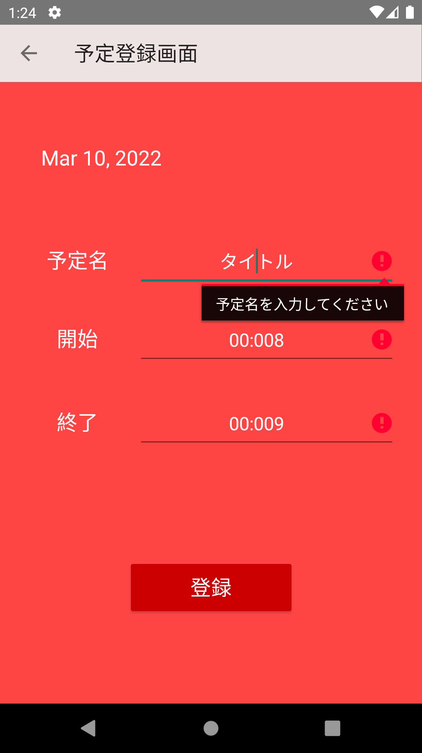

空文字、最大文字数を超えた場合などに、エラーメッセージが表示される。

